Extras
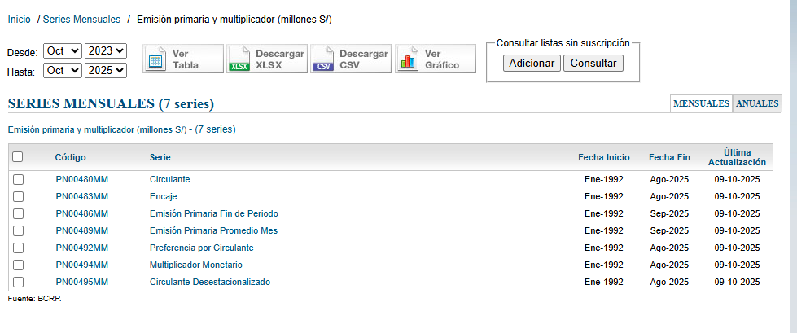
https://estadisticas.bcrp.gob.pe/estadisticas/series/mensuales/emision-primaria-y-multiplicador-millones-de-soles

